美术需求文档
UI需求

 | 任务主界面

 | 一、【主线任务】界面
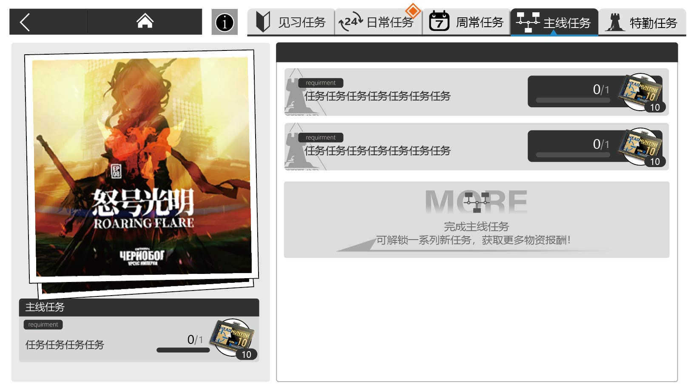

 |  | 1. 任务页签 |  | 两个状态——选中&未选中

 |  |  | 选中 |  |  | 未选中

 |  | 2.任务模块

 |  |  | 1. 主线模块 |  | 两个状态——选中&未选中

 |  |  | 2. 支线模块 |  | 两个状态——选中&未选中

 |  |  | 选中

 |  |  | 未选中

 |  | 3. 一键领取模块

 |  | 4.置底模块

 |  | 5.不同的道具框

 |  | 6.图标需求
 |  |  | a. 页签的文字前面有对应的不同的图标

 |  |  | b. 任务完成的图标

 |  | 7.任务完全完成界面

 |  |  | 出一个图标
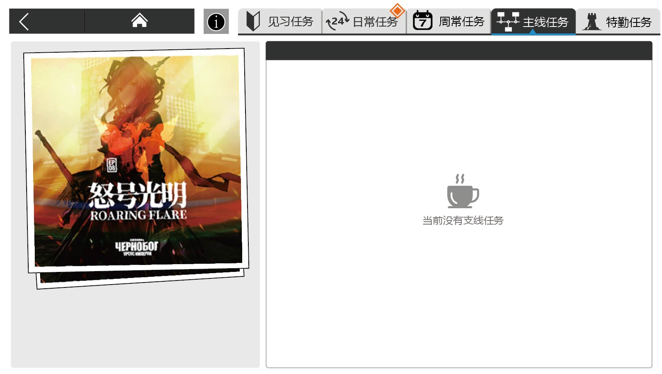


 |  | 8.关卡章节海报 |  |  |  | 每章都要一个，目前需要15张海报
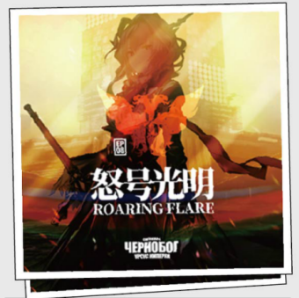

 | 二、【见习任务】界面
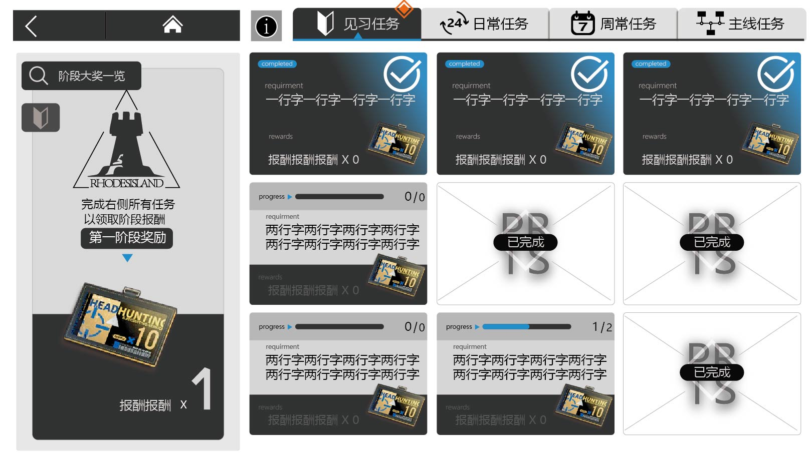

 |  | 1.任务模块 |  | 三个状态——未完成&待领取&已领取

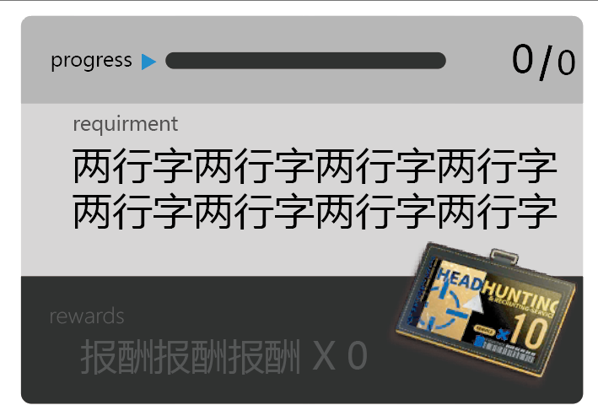
 |  |  | 未完成

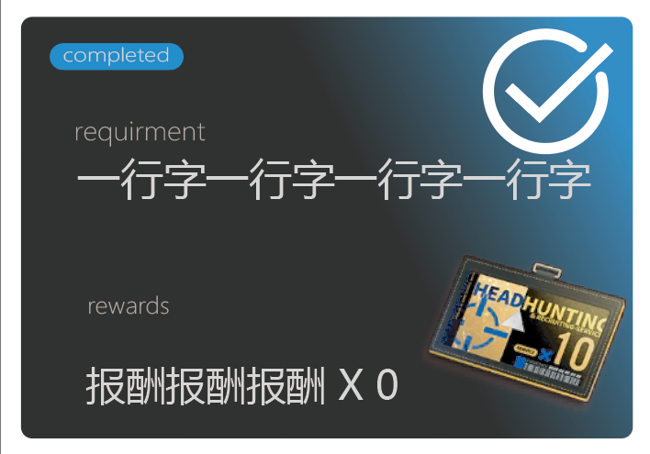
 |  |  | 待领取

 |  |  | 已领取


 |  | 2. 阶段奖励模块 |  | 出一个通用图标
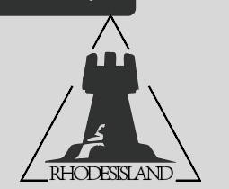

 |  | 3.阶段大奖一览区域
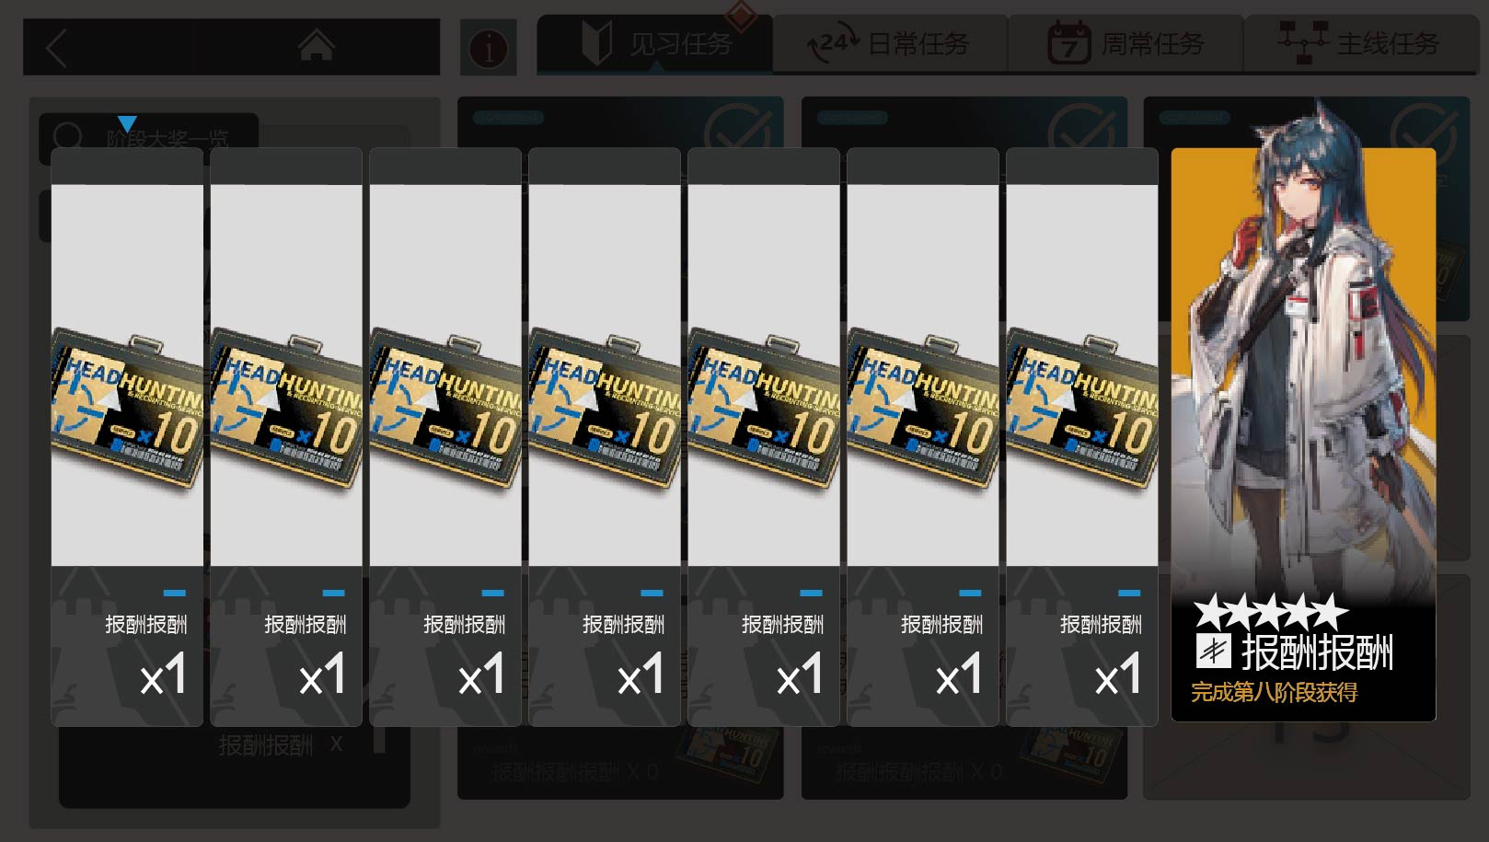

 |  |  | ① 出奖励模块

 |  |  | ② 最后一个干员奖励，需要干员的原画

 | 三、【日常任务】、【周常任务】界面
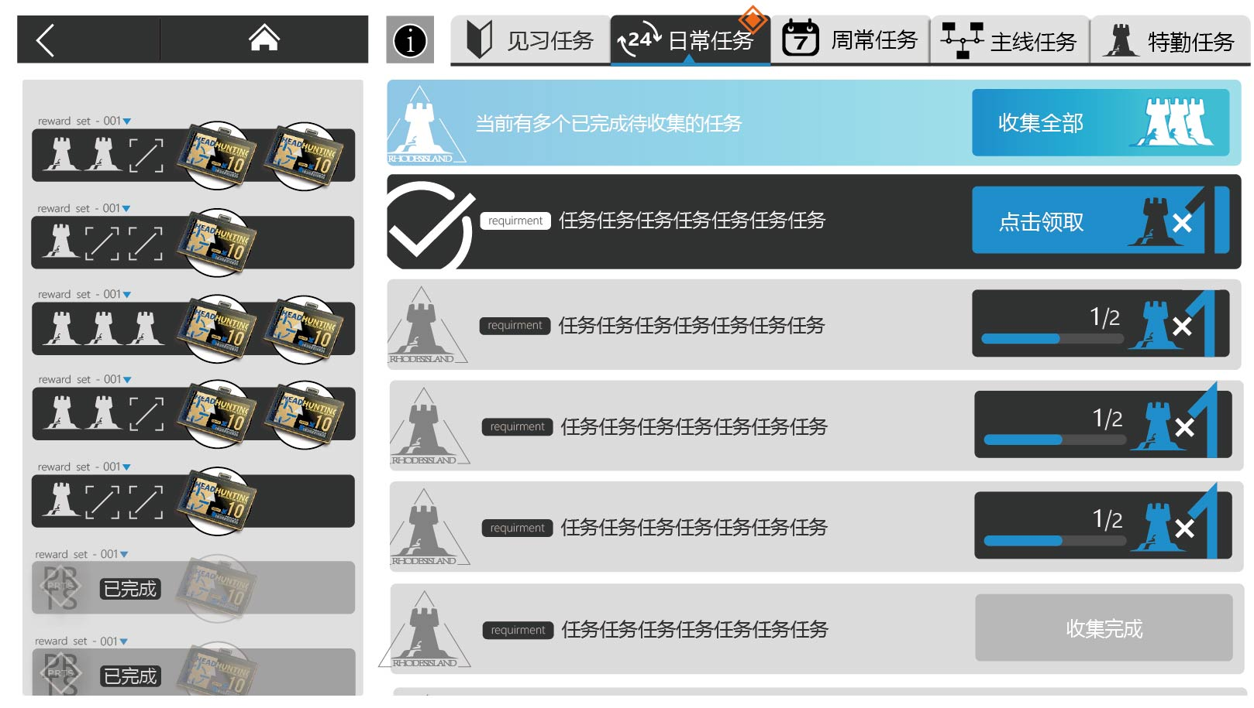

 |  | 1. 任务模块 |  | 三个状态——未完成&待领取&已领取

 |  |  | 未完成

 |  |  | 待领取

 |  |  | 已领取

 |  | 2. 一键领取模块

 |  | 3. 阶段报酬模块

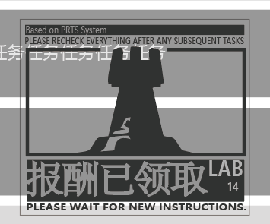
 |  | 4.任务完成印章图标

